Sheet1
Báo cáo khảo sát nhà máy USN
Ngày |  | 2023-03-16
Người lập báo cáo: |  | Nguyễn Minh Đăng (IOT Engineer)
Người tham gia khảo sát: |  | Lê Quốc Huy (IOT Engineer)
 |  | Anh Như (IT USM)
 |  | Anh Chương (Kỹ thuật USM)

Sensor
MES
Wireless Gateway
Data
Communicate
Machine
Tổng quan các phương án
Tên phương án | Giải thích | Ưu điểm | Nhược điểm |  | Mô hình kết nối
Phương án IOT1 (Bổ sung thiết bị) | Là phương án gắn thêm các sensor bên ngoài để đo đếm thời gian làm việc của máy, sản lượng và các thông số khác như nhiệt độ, áp suất. | - Đơn giản, tiết kiệm chi phí - Thi công nhanh - Không can thiệp vào máy, không làm ảnh hưởng quá trình hoạt động của máy - Dễ dàng thay đổi khi không sử dụng nữa | - Chỉ đọc được những thông số đơn giản như downtime, sản lượng. Các thông số khác như cài đặt, các thông số đặc biệt chi tiết không đọc được
...
Machine
Phương án IOT2 (Nhờ sự can thiệp của nhà sản xuất) | - Cần sự cho phép, hợp tác của đơn vị sản xuất máy để được can thiệp vào chương trình của máy nhầm xuất data ra. Phương án này vẫn cần phần cứng hỗ trợ đọc data được xuất ra từ máy và truyền về MES | - Đọc được tất cả những thông số của máy. | - Chi phí tốn kém. Có khả năng nhà sản xuất từ chối xuất data ra cho bên thứ 3 - Cần sự hợp tác liên hệ giữa USN và nhiều đối tác sản xuất máy |  |  | 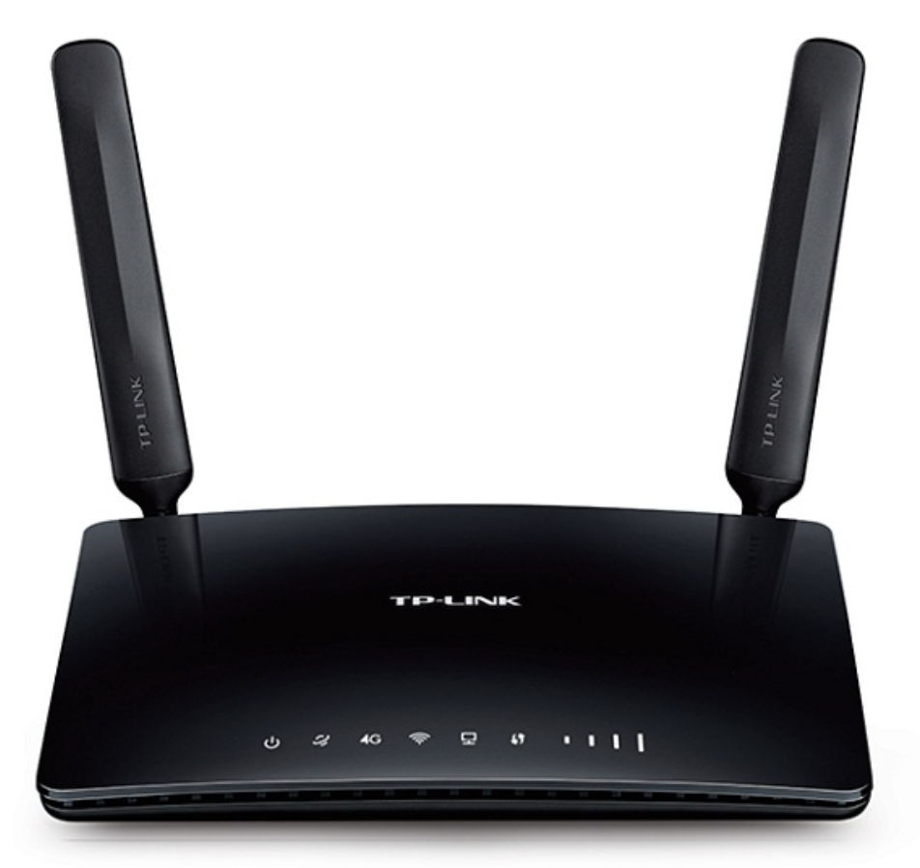
 |  |  |  | * Với các trường hợp gắn đèn tháp ngoài song song với đèn tháp hiện hữu có ưu điểm sau:
 |  |  |  | 1. Không phải can thiệp, cắt khoan, tháo đén tháp hiện hữu
 |  |  |  | 2. Chủ động nguồn cho bộ IOT, không phụ thuộc đèn
 |  |  |  | 3. Do các đèn trong nhà máy kích thước khác nhau, nên không thể đồng bộ thiết bị sensor IOT
Tên máy | Vị trí | Phương án IOT 1 | Phương án IOT 2 | 4. Giá của thiết bị đèn tháp gắn ngoài và sensor kẹp đèn tháp là như nhau
Star cat table (máy cắt laze) | Phòng Sten | - Downtime: Gắn đèn tháp ngoài song song với đèn tháp hiện hữu
HT-1201 (máy làm nóng) | Phòng Sten | - Down time: Gắn sensor hành trình (khi máy chạy thì buồng đốt di chuyển vào ống thuỷ tinh chứa Sten) - Nhiệt độ: Gắn sensor đọc nhiệt độ song song với sensor nhiệt độ có sẵn của máy - Áp suất: Đọc cảm biến áp suất ở cổng cảm biến áp suất máy đang có | - Máy hiện tại đã xuất được file báo cáo bằng biểu đồ. - Cần tham khảo nhà sản xuất máy để gắn các API vào đọc data
EP1 (máy điện hoá) | Phòng Sten | Downtime: Lấy từ tiếp điểm relay của đồng hồ hẹn giờ bật máy - Nhiệt độ lấy từ sensor nhiệt độ có sẵn của máy - Dòng DC, áp DC lấy từ nguồn cấp DC cho máy
EP2 (máy điện hoá) | Phòng Sten |  | -Liên hệ nhà sản xuất để lấy data qua cổng RS485. Tín hiệu RS485 sẽ được thu thập bởi datalogger, truyền phát không dây đến gateway rồi truyền vào phần mềm MES qua các API định sẵn - Nhà sản xuất trong nước, kỹ thuật nhà máy đã xác nhận lấy được data
Kính hiển vi | Phòng Sten |  | - Liên hệ với nhà sản xuất có export ra được file báo cáo hay không
Máy rửa siêu âm | Phòng Sten | - Làm nút bấm đếm sản phẩm sau khi rửa xong
M9 (dây truyền dịch) | Nhà máy | -Bộ đếm: gắn song song với sensor đếm hiện hữu - Nhiệt độ: Đọc đầu ra của sensor đếm hiện hữu
IE-F2-TSP01 | Nhà máy | -Bộ đếm: gắn song song với sensor đếm hiện hữu - Nhiệt độ: Đọc đầu ra của sensor đếm hiện hữu
5489 5488 5487 5486 (máy lắp ráp kim luồn) | Nhà máy |  | - Có thể output file excel báo cáo một cách tự động. - Cần tham khảo nhà sản xuất máy để gắn API vào gửi data cho phần mềm MES
IV-FHA-001-Fillter | Nhà máy |  | - Nhà máy có thể can thiệp vào PLC để xuất tín hiệu qua RS232. Tín hiệu RS232 sẽ được thu thập bởi datalogger, truyền phát không dây đến gateway rồi truyền vào phần mềm MES qua các API định sẵn
IV-FAB-001 | Nhà máy |  | - Nhà máy có thể can thiệp vào PLC để xuất tín hiệu qua RS232. Tín hiệu 232 sẽ được thu thập bởi datalogger, truyền phát không dây đến gateway rồi truyền vào phần mềm MES qua các API định sẵn
IV-BPK-001 (máy đóng gói kim tiêm) | Nhà máy | - Downtime: Gắn đèn tháp ngoài song song với đèn tháp hiện hữu - Sản lượng: Gắn sensor đếm vào hành trình di chuyển của đầu in barcode, mỗi lần đầu in hoạt động đếm 10 sản phẩm
IE-F2-ELMOI (máy sản xuất ống) | Nhà máy |  | - Nhà máy có thể lấy được data từ máy, qua cổng RS485. Tín hiệu RS485 sẽ được thu thập bởi datalogger, truyền phát không dây đến gateway rồi truyền vào phần mềm MES qua các API định sẵn
HSYSD-600 (máy đóng gói) | Nhà máy | - Downtime: gắn đèn tháp ngoài song song với đèn tháp hiện hữu - Sản lượng: Gắn encoder ngoài song song với encoder hiện hữu - Nhiệt độ gắn ngoài song song sensor nhiệt độ hiện hữu | - Liên hệ với Nhà Sản xuất có export ra được file báo cáo hay không
Máy ép nhựa (x3) | Nhà máy | - Downtime: Gắn đèn tháp ngoài song song với đèn tháp hiện hữu. - Sản lượng: Gắn sensor đếm ở cánh tay robot, khi cánh tay gắp hàng sẽ kích hoạt sensor đếm (quang) | - Liên hệ với Nhà Sản xuất có export ra được file báo cáo hay không
10CBM-001 (máy tiệt trùng) | Nhà máy |  | - Liên hệ với Nhà Sản xuất có export ra được file báo cáo hay không
3M (máy tiệt trùng) |  |  | - Liên hệ với Nhà Sản xuất có export ra được file báo cáo hay không

